KO 4 Sektor ulaganja
Uputstvo za ispunjavanje tablica za izračun bodova po kriteriju br. 4 "Ulaganje se odnosi na sektor": - Ispunjavaju se samo polja označena bijelom bojom. - Umetanje novih redova je omogućeno pomoću funkcije "Copy" i "Insert Copied Cells" odnosno na način kako je prikazan na Slici 1. i Slici 2. - Nije dozvoljeno korištenje funkcije "Cut" ili "Izreži". Ukoliko se isti upotrijebi postoji mogućnost da izračuni i formule neće biti funkcionalni te je potrebno preuzeti novi obrazac i ponovno ga ispuniti - Pri ispunjavanju tablica potrebno je koristiti informacije iz relevantnih izvora (Potvrda o ekonomskoj veličini poljoprivrednog gospodarstva)

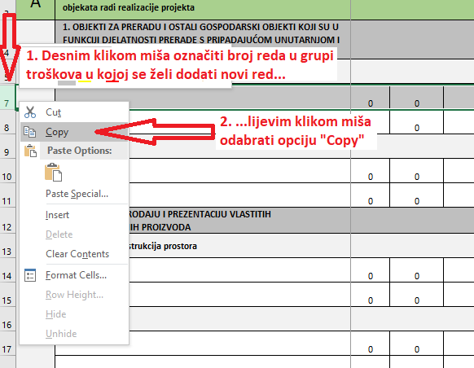
Tablica A. - Tablica za izračun bodova po kriteriju 4 "Ulaganje se odnosi na sektor", ako se sektor računa temeljem Potvrde o ekonomskoj veličini poljoprivrednog gospodarstva |  |  |  |  | Tablica B. - Tablica za izračun bodova po kriteriju 4 "Ulaganje se odnosi na sektor", ako se sektor računa temeljem udjela troška u prihvatljivim aktivnostima |  |  |  |  | Slika 1
Redni broj | Sektor ulaganja | Površina/grla | Vrijednost sektora iz Potvrde o EVPG | Udio troška | Redni broj | Sektor ulaganja | Naziv aktivnosti iz Plana nabave | Procjenjeni iznos nabave u kunama bez PDV-a | Udio troška
1. | Voće i povrće |  |  | #DIV/0! | 1. | Voće i povrće |  |  | #DIV/0!

 |  | UKUPNO | 0.00 kn |  |  |  | UKUPNO | 0.00 kn
2. | Stočarstvo |  |  | #DIV/0! | 2. | Stočarstvo |  |  | #DIV/0!

 |  | UKUPNO | 0.00 kn |  |  |  | UKUPNO | 0.00 kn
3. | Ratarstvo |  |  | #DIV/0! | 3. | Ratarstvo |  |  | #DIV/0!

 |  | UKUPNO | 0.00 kn |  |  |  | UKUPNO | 0.00 kn
UKUPNO: EKONOMSKA VELIČINA POLJOPRIVREDNOG GOSPODARSTVA |  |  | 0.00 kn | #DIV/0! | UKUPAN IZNOS TROŠKOVA PRIHVATLJIVIH AKTIVNOSTI (bez općih troškova) |  |  | 0.00 kn | #DIV/0!
NAJVEĆI POSTOTAK SEKTORA PREMA EVPG POTVRDI |  |  |  | #DIV/0! | NAJVEĆI POSTOTAK SEKTORA PREMA IZNOSIMA ULAGANJA |  |  |  | #DIV/0!
 |  |  |  |  |  |  |  |  |  | Slika 2
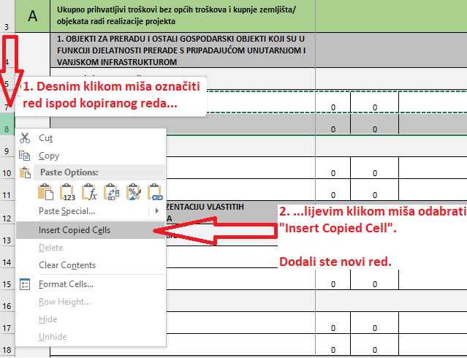
Napomena: Korisnik si dodjeljuje bodove po kriteriju sektora izračunatog u Tablici A. ili Tablici B., i uzima postotak sektora koji mu više odgovora, odnosno po kojem ostvaruje veći broj bodova.

U primjeru koji je naveden; po izračunu temeljem Potvrde o EVPG, odnosno Tablici A., korisnik bi ostvario bodove iz sektora ratarstva, ali izračun na temelju udjela troška u prihvatljivim aktivnostima, odnosno Tablici B., daje prednost sektoru voća i povrća, pa si korisnik može dodijeliti bodove iz sektora voće i povrće.
Tablica A. - Tablica za izračun bodova po kriteriju 4 "Ulaganje se odnosi na sektor", ako se sektor računa temeljem Potvrde o ekonomskoj veličini poljoprivrednog gospodarstva |  |  |  |  | Tablica B. - Tablica za izračun bodova po kriteriju 4 "Ulaganje se odnosi na sektor", ako se sektor računa temeljem udjela troška u prihvatljivim aktivnostima
Redni broj | Sektor ulaganja | Površina/grla | Vrijednost sektora iz Potvrde o EVPG | Udio troška | Redni broj | Sektor ulaganja | Naziv aktivnosti iz Plana nabave | Procjenjeni iznos nabave u kunama bez PDV-a | Udio troška
1. | Voće i povrće | 1 ha jabuka | 13,493.57 kn | 10.06% | 1. | Voće i povrće | Podizanje 5 ha jabuka | 50,000.00 kn | 71.43%
 |  | 0,5 ha trešanja | 6,746.79 kn |  |  |  | Navodnjavanje | 25,000.00 kn
 |  |  |  |  |  |  | Izgradnja plastenika | 50,000.00 kn
 |  | UKUPNO | 20,240.36 kn |  |  |  | UKUPNO | 125,000.00 kn
2. | Stočarstvo | 5 košnica | 2,555.00 kn | 37.50% | 2. | Stočarstvo
 |  | 10 krava | 64,200.63 kn
 |  | 8 ovaca | 8,696.00 kn
 |  | UKUPNO | 75,451.63 kn |  |  |  | UKUPNO
3. | Ratarstvo | 2 h livade | 4,711.51 kn | 52.45% | 3. | Ratarstvo | Kupnja traktorske prikolice | 50,000.00 kn | 28.57%
 |  | 5 ha pšenice | 31,679.24 kn
 |  | 10 h kukuruza | 69,141.17 kn
 |  | UKUPNO | 105,531.92 kn |  |  |  | UKUPNO | 50,000.00 kn
UKUPNO: EKONOMSKA VELIČINA POLJOPRIVREDNOG GOSPODARSTVA |  |  | 201,223.91 kn | 100.00% | UKUPAN IZNOS TROŠKOVA PRIHVATLJIVIH AKTIVNOSTI (bez općih troškova) |  |  | 175,000.00 kn | 100.00%
NAJVEĆI POSTOTAK SEKTORA PREMA EVPG POTVRDI |  |  |  | 52.45% | NAJVEĆI POSTOTAK SEKTORA PREMA IZNOSIMA ULAGANJA |  |  |  | 71.43%

